상품제안서
애니존 3 WAY 케이블 3 IN 1 고속충전데이터케이블 58C 1. 2M | 상품코드: F22592

 |  |  |  |  |  |  | 02-412-0044 | www.easy1.co.kr
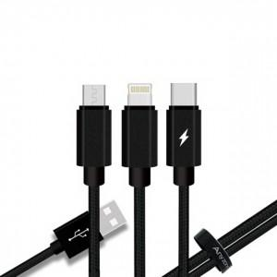

【상세/제작정보】

【인쇄/포장옵션】 | 실크, 레이저 / 포장지포장

【공급단가】 | 수량 | 100~ | 300~ | 500~ | 1,000~ | 3,000~
*VAT별도 | 단가 | 3,190원 | 3,070원 | 2,950원 | 2,830원 | 2,760원

【상품 URL】 | https://dev.easy1.co.kr:443/src/goods_detail.php?gdno=22592

